Looping thought ws
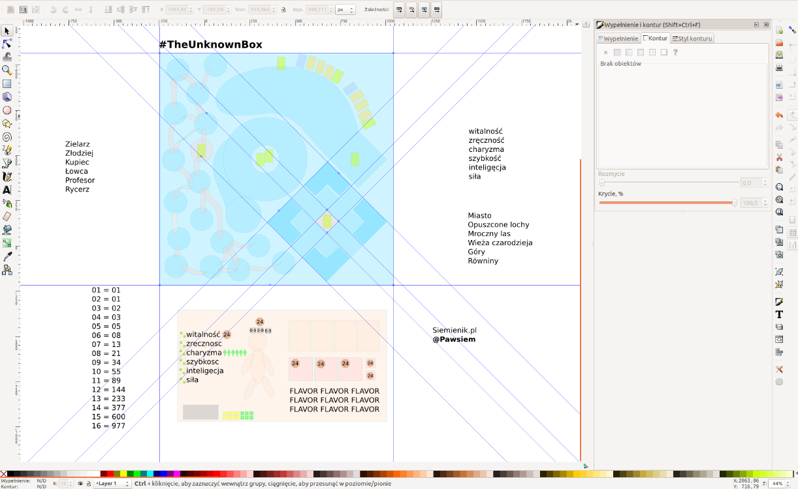
KEY | VALUE
item.__iterated | FALSE
item.__last | FALSE
item.__insertRows | FALSE
item.__index | 1
item.__from.lenght | items
item.__start.r | 1
item.__start.c | 3
item.__start.ws | 2
item.__end.r
item.__end.c
item.__end.ws
item.__startOutput.r | 2
item.__startOutput.c | 2
item.__startOutput.ws | 2
item.__endOutput.r
item.__endOutput.c
item.__endOutput.ws

